一時
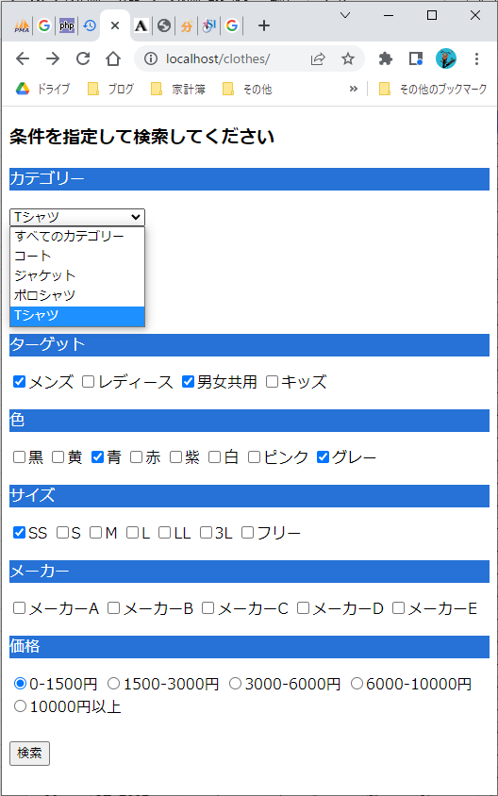
ID | 商品コード | カテゴリー | ターゲット | 色 | サイズ | メーカー | 価格 | 登録日
59 | JK-D003 | ジャケット | 男女共用 | 黒 | L | メーカーD | 1500円 | 2022-05-05
71 | JK-A002 | ジャケット | メンズ | 赤 | フリー | メーカーA | 5000円 | 2022-05-03
73 | JK-B003 | ジャケット | 男女共用 | 赤 | S | メーカーB | 5000円 | 2022-05-05

Shopify
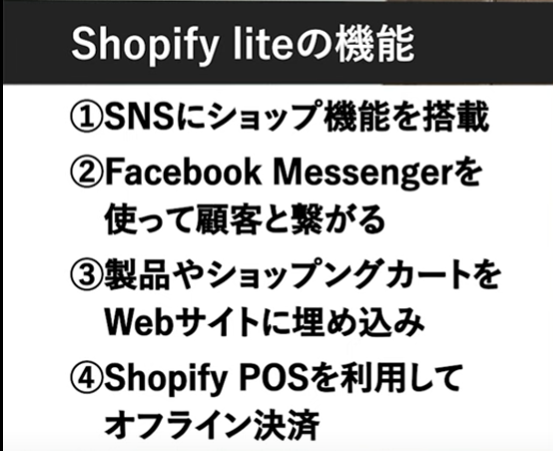
Shopify
 | Shopify ストア開設セミナー #1 | 商品追加からデザインまで | 【5分でわかる】Shopify liteとは？ |  | php select 選択状態を保持する
 | https://www.youtube.com/watch?v=Y9TrVMaAwSQ | https://www.youtube.com/watch?v=BjTla6r-Htk |  | https://aw1.jp/web/php-select-%E9%81%B8%E6%8A%9E%E7%8A%B6%E6%85%8B%E3%82%92%E4%BF%9D%E6%8C%81%E3%81%99%E3%82%8B/

 | KIZIARAI
 | https://kiziarai.com/fabrics

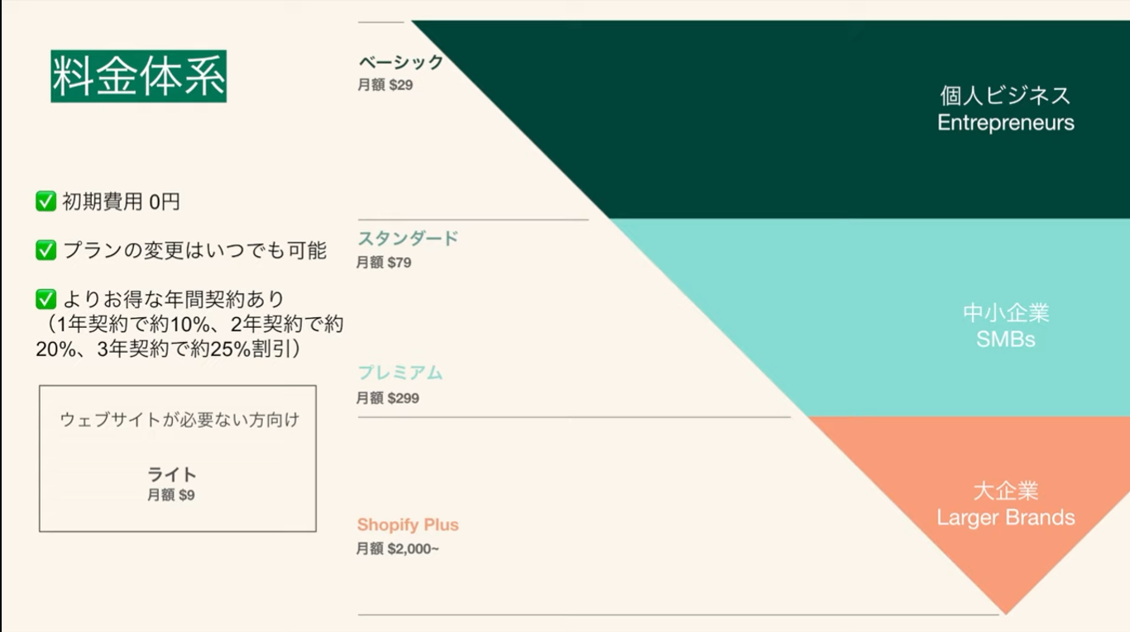

 |  |  | 商品の管理画面

 |  |  | 購入ボタンを埋め込む

テスト
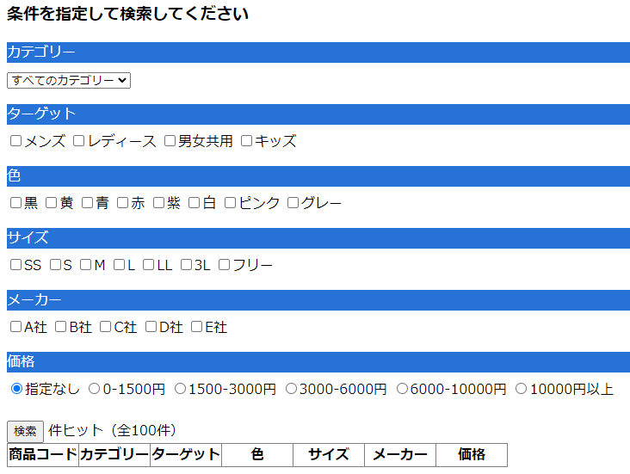
項目 | 条件指定 | 期待
1 | なし | 100取得
2 | カテゴリー='コート' |  | カテゴリー
3 | ターゲット='男女共用' |  | ターゲット
4 | 色=' |  | 色
5 | サイズ=' |  | サイズ
6 | メーカー=' |  | メーカー
7 | 価格=' |  | 価格

